Sheet1
序号 | 图片 | 备注 | 个数 | 国际单号 | 邮编 | 收件地址 | 收件人名字 | 电话 | 日本邮局单号 | 重量
10011484 | 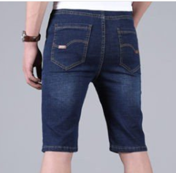 | 深蓝 021款 サイズ：[36] 発送について：翌日発送可能 | 1 |  | 4140001 | 静岡県伊東市宇佐美146 | 木部 知明 | 0557476205 | 628484318836
10011485 |  | 米白 サイズ：3XL 発送について：翌日発送可能 | 1 |  | 1450064 | 東京都大田区上池台４丁目５-３-１０５ | 廣野 悦子 | 09034763662 | 628484318825
10011486 | 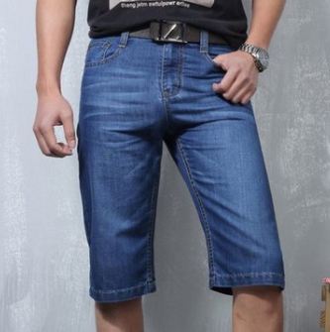 | 深蓝 206款 サイズ：[29] 発送について：翌日発送可能 | 1 |  | 2480013 | 神奈川県鎌倉市材木座2-8-13 | 服部 雅子 | 0467252923
10011488 |  | 黄色 サイズ：L 発送について：翌日発送可能 | 1 |  | 8640041 | 熊本県荒尾市荒尾98-1ハイムマリン202 | 永田 たえ | 09090784955 | 628484508002
10011492 |  | 米白 サイズ：M 発送について：翌日発送可能 | 1 |  | 4850812 | 愛知県小牧市城山1-6-3コンフォ-ル城山9-501 | 安永 孝子 | 0568792505 | 628484507991
10011493 |  | 浅蓝 021款 サイズ：[31] 発送について：翌日発送可能 | 1 |  | 6562121 | 兵庫県洲本市安乎町平安浦1881-3 | 滝本 滋郎 | 09032791999 | 628484318781
10011494 |  | 深蓝 021款 サイズ：[28] 発送について：翌日発送可能 | 1 |  | 4228076 | 静岡県静岡市駿河区八幡5-5-9 | 望月 俊二 | 0542875258 | 628484318770
10011496 |  | 黑色 サイズ：4XL 発送について：翌日発送可能 | 1 |  | 2720115 | 千葉県市川市富浜２丁目３-２５ウインズ妙典１０４ | 斉藤真由 | 08048056728 | 628484507980
10011497 |  | 深蓝 021款 サイズ：[40] 発送について：翌日発送可能 | 1 |  | 4930001 | 愛知県一宮市木曽川町黒田三ノ通り124 | 寺西秀晃 | 09038199871 | 628484318755
10011498 |  | 浅蓝 021款 サイズ：[40] 発送について：翌日発送可能 | 1 |  | 4930001 | 愛知県一宮市木曽川町黒田三ノ通り124 | 寺西秀晃 | 09038199871 | 628484318744

